Ficha-Nº23
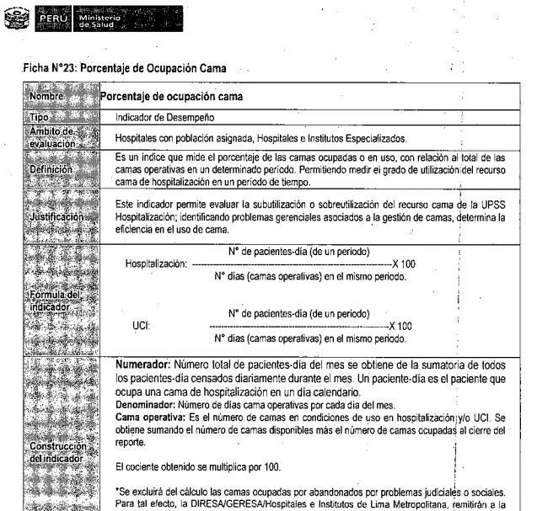
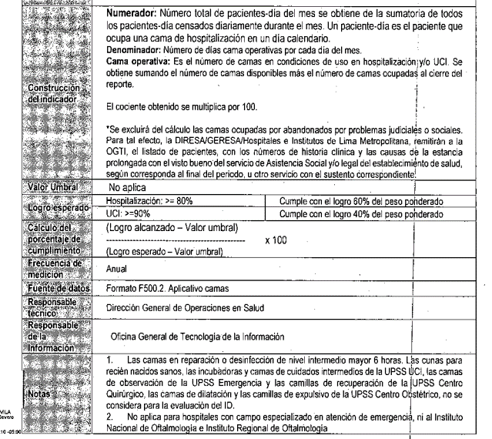

https://public.tableau.com/app/profile/larissa.casanova/viz/TABLEROMONITORES/INICIO?publish=yes

